Kasus
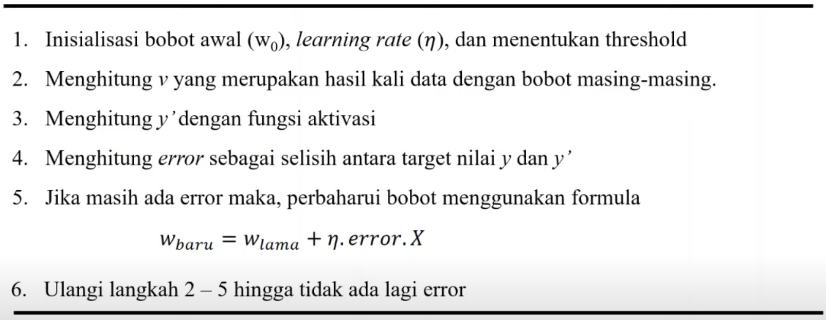
KASUS
Prediksi Kelayakan diberikan pinjaman atau tidak
Ada Kustomer dengan Nilai Harta 0,7 dan Punya Hutang 0,6 apakah layak mendapatkan pinjaman ?

History transaksi pinjaman sebelumnya :
No | Harta | Utang | Status
1 | 1.2 | 0.3 | Tidak Bangkrut | 0
2 | 0.8 | 0.6 | Tidak Bangkrut
3 | 1.1 | 1 | Tidak Bangkrut
4 | 0.4 | 1 | Bangkrut | 1
5 | 0.5 | 1.5 | Bangkrut

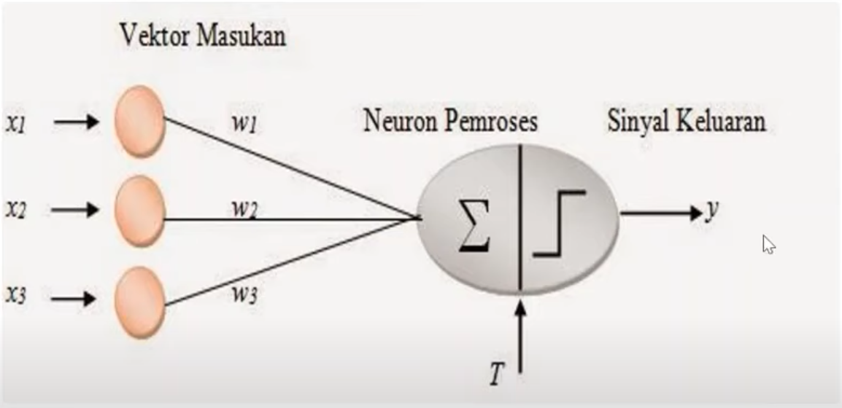

Step Penyelesaian

